hoja1
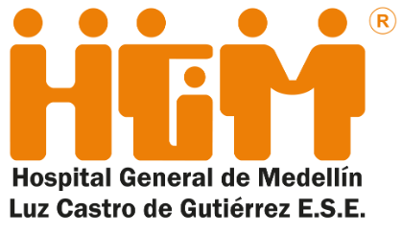 Plan Anual de Adquisiciones

Objeto | valor | código
01392_contrato de mantenimiento preventivo y correctivo de bienes muebles del HGM (escritoriso sillas archivadores) | $ 510,000,000.00 | 72154066
04220_Retiro e instalacion de puertas en las salas de cirugia | $ 1,700,000,000.00 | 72102900
04310_Mantenimiento preventivo y correctivo a 13 ascensores | $ 193,115,424.00 | 72102900
04320_Remodelacion de ascensores (3 equipos) | $ 130,000,000.00 | 86101605
04380_mantenimiento de los tanques de agua potable | $ 24,000,000.00 | 72102900
04390_Mantenimiento y reparación a motobombas del sistema de agua fría y caliente del hgm | $ 21,057,454.00 | 72102900
04530_Actualizacion e instalacion de componentes del sistema central de aire acondicionado ,ademas de Mantenimiento preventivo y correctivos de componentes del sistema de enfriamiento de aire acondicionado | $ 161,934,194.00 | 72101511
04710_Mantenimiento preventivo y correctivo de ventiladores mecanicos marcas mek, vera, entre otros | $ 138,000,000.00 | 85161501
05280_Mantenimiento preventivo y correctivo equipos de odontología | $ 8,927,033.00 | 85161502
05290_Mantenimiento equipos banco leche humana | $ 6,942,266.00 | 73152103
05320_Mantenimiento preventivo y correctivo de radios de comunicaciones: Camilleros, Mantenimiento y brigada de emergencia | $ 5,980,000.00 | 85161502
05340_Mantenimiento de Equipos de Función pulmonar y espirómetro...... | $ 4,784,000.00 | 85161502
05350_Mantenimiento sistema laser Sphinx Junior de cirugía | $ 3,700,082.00 | 73152103
05360_Mantenimiento preventivo y correctivo de las selladoras de Farmacia | $ 2,344,160.00 | 85161502
05380_Mantenimiento generador ozono | $ 956,800.00 | 85161502

